2022_06_data
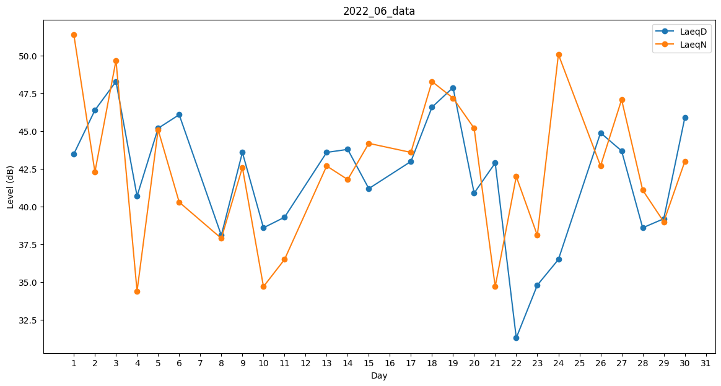
Day | LaeqD | LaeqN
1 | 43.5 | 51.4
2 | 46.4 | 42.3
3 | 48.3 | 49.7
4 | 40.7 | 34.4
5 | 45.2 | 45.1
6 | 46.1 | 40.3
7 | 43.4 | 0
8 | 38.1 | 37.9
9 | 43.6 | 42.6
10 | 38.6 | 34.7
11 | 39.3 | 36.5
12 | 0 | 0
13 | 43.6 | 42.7
14 | 43.8 | 41.8
15 | 41.2 | 44.2
16 | 48.8 | 0
17 | 43 | 43.6
18 | 46.6 | 48.3
19 | 47.9 | 47.2
20 | 40.9 | 45.2
21 | 42.9 | 34.7
22 | 31.3 | 42
23 | 34.8 | 38.1
24 | 36.5 | 50.1
25 | 0 | 41.8
26 | 44.9 | 42.7
27 | 43.7 | 47.1
28 | 38.6 | 41.1
29 | 39.2 | 39
30 | 45.9 | 43

